Додаток_1
 |  |  |  |  |  |  |  | Додаток №1 до Запиту
 | Форма цінової пропозиції

(Назва Учасника), надає свою пропозицію щодо участі у закупівлі комп'ютерного обладнання, оргтехніки та аксесуарів
Відомості про підприємство |  |  |  |  | Повне найменування учасника – суб’єкта господарювання
 |  |  |  |  | Ідентифікаційний код за ЄДРПОУ або реєстраційний номер облікової картки платника податків
 |  |  |  |  | Реквізити (адреса - юридична та фактична, телефон, факс, телефон для контактів, e-mail, розрахунковий рахунок)
Відомості про особу (осіб), які уповноважені представляти інтереси Учасника |  |  |  |  | (Прізвище, ім’я, по батькові, посада, контактний телефон).

 | Всі Товари повинні бути новими, оригінальними, неушкодженими, без слідів використання. Товари мають бути офіційно ввезені на територію України та супроводжуватися та мати офіційну гарантію від виробника. Постачальник гарантує, що товар не є refurbished, відновленим, демонстраційним або таким, що був у використанні. Товар має бути належним чином упакований для уникнення пошкоджень під час транспортування, з урахуванням крихкості та ваги обладнання. Доставка здійснюється транспортом Постачальника та за його рахунок за адресою, вказаною Замовником. У разі виявлення браку, пошкодження або невідповідності технічним вимогам, Постачальник зобов’язаний здійснити заміну товару протягом 5 робочих днів з моменту отримання письмового повідомлення.
№ п/п | Технічні характеристики та опис |  |  |  | Одиниця виміру | Кількість | Ціна, за одиницю, (з урахуванням всіх податків і зборів) * | Вартість, грн., (з урахуванням всіх податків і зборів) *

 | Запит** |  | Пропозиція
 |  |  | Назва запропонованого товару (вказати модель (торгову марку), виробника) | Параметри та характеристики продукції
1 | 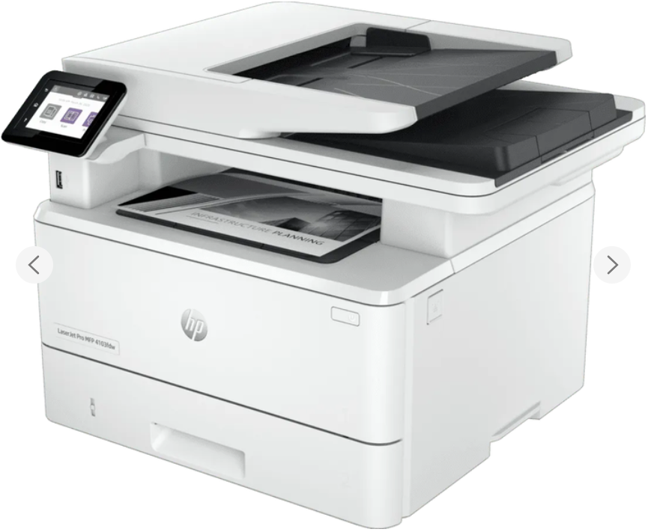 HP LaserJet Pro 4103fdw | Тип: БФП Клас пристрою: офісний Технологія і палітра друку: лазерна чорно-біла Формат паперу: A4 Роздільна здатність друку, dpi: 1200х1200 Швидкість чорно-білого друку, стор./хв: 40 Вихід першої чорно-білої сторінки, сек: 6,3 Максимальний обсяг друку, стор./міс: 80000 Дуплекс Щільності паперу, г/м2: 60-200 тКонфігурація картриджів: чорний Кількість картриджів: 1 Тип сканера: планшетний Роздільна здатність, dpi: 1200х1200 Швидкість чорно-білого копіювання, стор / хв: 40 Автоподавач оригіналів Масштабування,%: 25-400 Кількість копій за цикл: 9999 USB Друк з USB-накопичувачів Друк з мобільних пристроїв: + (HP Smart App; Apple AirPrint; Mopria) Wi-Fi, Ethernet Кольоровий РК-дисплей:+ (2,7 ", сенсорний) Ємність подачі, стор: 350 Ємність прийому, стор: 150 Розміри, мм: 430 x 634 x 325 Вага, кг: 12,6 Енергоспоживання, Вт (максимум/очікування): 510/7,5 |  |  | шт | 1 |  | 0.00
2 | 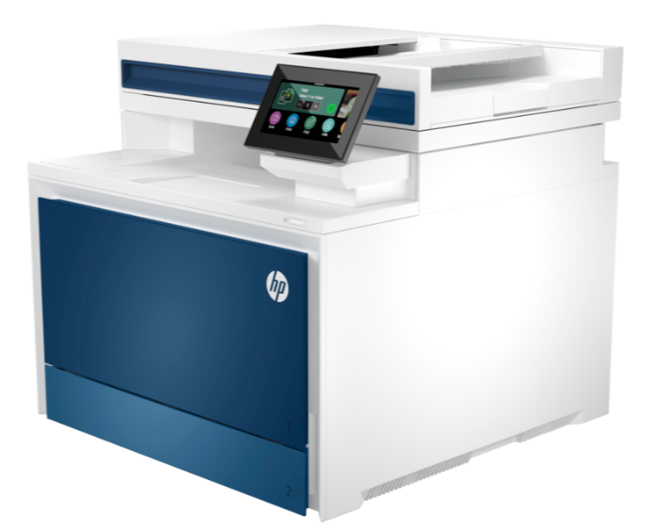 HP Color LaserJet Pro 4303dw (5HH65A) | БФП Клас пристрою: офісний Технологія і палітра друку: лазерна кольорова Формат паперу: A4 Роздільна здатність друку, dpi: 600х600 Швидкість чорно-білого друку, стор./хв: 33 Швидкість кольорового друку, стор./хв: 33 Вихід першої чорно-білої сторінки, сек: 9,1 Вихід першої кольорової сторінки, сек: 10 Максимальний обсяг друку, стор./міс: 50000 Дуплекс Щільності паперу, г/м2: 60-200 Конфігурація картриджів: чорний, блакитний, пурпурний, жовтий Кількість картриджів: 4 Тип сканера: планшетний Роздільна здатність, dpi: 600х600 Швидкість чорно-білого копіювання, стор / хв 29 Швидкість кольорового копіювання, стор / хв: 26 Автоподавач оригіналів: Масштабування,%: 25-400 Кількість копій за цикл: 999 USB Друк з USB-накопичувачів: Друк з мобільних пристроїв: + (HP Smart; Apple AirPrint; Mopria; друк Wi-Fi Direct; програма HP Smart ) Wi-Fi: Bluetooth Ethernet Кольоровий РК-дисплей: + (4,3 ", сенсорний) Ємність подачі, стор: 300 Ємність прийому, стор: 150 Розміри, мм: 421 x 543 x 384 Вага, кг: 20,41 Енергоспоживання, Вт (максимум/очікування): 585/18 |  |  | шт | 1 |  | 0.00
3 | Комплект миша + клавіатура Logitech Silent Combo MK295 | Висота: 99 мм Ширина: 60 мм,Глибина: 39 мм Вага (з батареями):75,2 г Сенсорна технологія Плавне оптичне відстеження DPI (мін./макс.): 1000±= Кількість кнопок: 3 Підтримується Logi Options+ на Windows і macOS Доступно на Windows і macOS Прокручування Колесо прокрутки: 2D, оптичне Батарея: 12 місяців 2Час роботи від акумулятора може відрізнятися залежно від користувача та комп'ютера Деталі батареї: 1 x AA (в комплекті). Тип підключення: бездротове з'єднання 2.4 ГГц Радіус дії бездротового зв'язку: 10 м Підключення / живлення: перемикач увімкнено/вимкнено, 3-річна обмежена гарантія на обладнання, Необхідно: Доступний USB-порт Windows 10,11 macOS 10.5 або пізнішої версії ChromeOS Ядро Linux® 2.6+ |  |  | шт | 10 |  | 0.00
4 | Гарнітура Logitech H111 | Навушники з мікрофоном Спосіб підключення: Дротовий Тип конструкції: Накладні Тип акустичного оформлення Напіввідкриті Тип кріплення: Наголов'я Конструкція випромінювача: Динамічні Мінімальна відтворювана частота, Гц: 20 Максимальна Довжина кабелю, м: 1,8 Підключення кабелю: Одностороннє Тип роз'єму: mini jack 3,5 мм Форма штекера: Прямий відтворена частота, Гц: 20000 Опір, Ом: 32 Чутливість, дБ: 100 Конструкція мікрофону: винесений регульований Частотний діапазон, Гц: 100-16000 Чутливість мікрофона, дБ: 58 |  |  | шт | 3 |  | 0.00
5 | 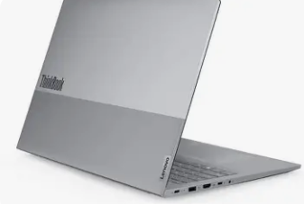 Ноутбук ThinkBook G8 | Діагональ екрана: 16 / Макс. роздільна здатність: 1920x1200 (WUXGA) / Тип матриці: IPS / OLED (у деяких конфігураціях) / Покриття екрану: матове (проти відблиску) / Яскравість: 300 - 500 ніт / Контраст: 1000:1 - 1500:1 (для IPS) / Час реагування: ~8 мс / Частота оновлення: 60 Гц - 120 Гц / Колірне охоплення: 100% sRGB або 100% DCI-P3 (замість 45% NTSC, що є бюджетним варіантом) Модель CPU: Intel Core Ultra 7 або Intel Core i7 13-го покоління / Тип ОЗП: DDR5-5600 МГц або LPDDR5x-7467 МГц (розпаяна на платі) / Обсяг ОЗП: 16 - 32 ГБ / Максимально ОЗП: до 64 ГБ / Накопичувач: M.2 SSD PCIe 4.0 NVMe, об'ємом від 512 - 1ТБ / Відеоадаптер: інтегрований Модель GPU: Intel Arc Graphics (для процесорів Core Ultra) або Intel Iris Xe Graphics Мультимедіа та Камера: Акустика: Стереодинаміки (2 x 2 Вт) з підтримкою Dolby Atmos (замість Dolby Audio) / WEB-камера: FHD 1080p + IR (інфрачервона) з механічною шторкою приватності (Privacy Shutter) Порти та Підключення: USB Type-A: 2x USB 3.2 Gen 1 (один завжди увімкнений) / USB Type-C: 1x Thunderbolt 4 / USB4 (40 Гбіт/с, Power Delivery, DisplayPort) / 1x USB-C 3.2 Gen 2 (10 Гбіт/с, Power Delivery, DisplayPort) / HDMI: 1x HDMI 2.1 Інші порти: Комбінований аудіороз'єм (3.5 мм) Клавіатура: Повнорозмірна з цифровим блоком (Num-блок) для 16-дюймових моделей; Підсвічування (зазвичай біле, дворівневе) / Захист від проливання рідини; Українська розкладка Акумулятор: 57 - 75 Вт·год (замість 45 Вт·год) Операційна система: Windows 11 Pro (попередньо встановлена виробником) |  |  | шт | 2 |  | 0.00
6 | Рюкзак Lenovo 15.6" | Діагональ ноутбука: 15.6 дюйм, Спосіб закриття: Змійка, Колір:Black, Матеріал: Поліестер; Особливості: Відділення для швидкого доступу, Водовідштовхувальна тканина, Регульований плечовий ремінь. |  |  | шт | 7 |  | 0.00
7 | 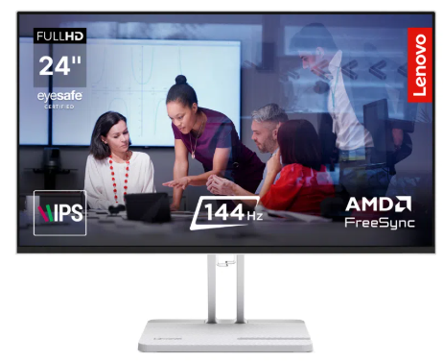 Монітор Lenovo L24-4C (67DDKAC6UA) | Діагональ екрана: 23.8", IPS, 1920х1080 - Full HD Покриття екрану проти відблиску Дисплей (час відгуку), мс: 4, Частота оновлення, ГЦ: 144 Розмір пікселя, мм: 0,275 х 0,275 Щільність пікселів, пікс/дюйм: 93 Колірне охоплення, %: 99 Колірний простір: sRGB Яскравість, ніт: 250, Контрастність: 1500 : 1 Кут огляду по горизонталі, град.: 178, Кут огляду по вертикалі, град.: 178 Співвідношення сторін: 16:9 Ігрові технології: AMD Free Sync, Natural Low Blue Light Захист зору: TÜV Rheinland Flicker Free, TUV Low Blue Light certified Акустика: Вбудовані динаміки: 2х3 Вт |  |  | шт | 4 |  | 0.00
Всього вартість пропозиції, грн* |  |  |  |  |  |  | 0.00
* Товариство Червоного Хреста України є громадською неприбутковою організацією і просить надати максимальні знижки на товар, вказаний у ціновій пропозиції.
** Закупівля відбувається одним лотом

Умови оплати: _________________ (прописати)
Термін доставки з дати підписання договору: _________________ (календарних днів, прописати)

Ми погоджуємось, що всі витрати, пов’язані з доставкою товару, завантажувально-розвантажувальними роботами, монтажем та встановленням на об’єкті, здійснюються за рахунок Постачальника за наданою адресою.
Ми погоджуємося та ознайомлені з умовами типового Договору ТЧХУ (Додаток №2 до Запиту).
Ми погоджуємося з умовами, що Замовник має право розділити дану закупівлю між декількома постачальниками за умови наявності більш вигідних умов на різні позиції.
Ми погоджуємося з умовами, що Ви можете відхилити нашу чи всі надані пропозиції, та розуміємо, що Ви не обмежені у прийнятті будь-якої іншої пропозиції з більш вигідними для Вас умовами.
Ми погоджуємось зафіксувати цінову пропозицію протягом 90 календарних днів з моменту подачі
Подаючи свою пропозицію ми підтверджуємо повну комплектацію та відповідність умовам зазначеним в Запиті.
Учасники повинні надсилати цінові пропозиції з підписом і печаткою (за наявності)

 | Керівник організації/ФОП:____________________________ ( ____________________)
 | МП підпис ПІБ

